Hoja2
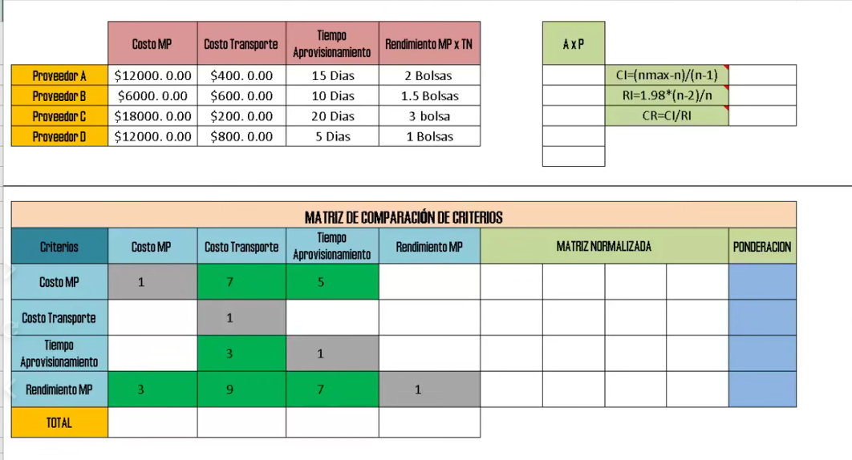

 | Costo de suscripción (COP) | Almacenamiento | Control de versiones | Seguridad y permisos | Asignación de metadatos | Trazabilidad y auditoría | Facilidad de integración | Facilidad de aprendizaje | Flexibilidad y personalización | Facilidad de colaboración | Escalabilidad del almacenamiento |  | AXP
usBIM | Desde 46,000/mes (25GB) hasta 9,000,000/año | Desde 25GB hasta planes de mayor almacenamiento | Avanzado, muestra el numero de version del archivo | Muy avanzado, control granular | Sí, con enfoque BIM | Completa, registro de cambios | Moderada, especializado en BIM | Baja, requiere conocimientos tecnicos en BIM | Alta, personalizable en proyectos de construcción | Alta, diseñado para equipos de construcción | Alta, planes de almacenamiento ajustables |  | 2.62 | CI=(nmax-n)/(n-1) | 0.13
Sharepoint Basico | 25,000/mes (300,000/año) | 1TB por empleado | Avanzado, muestra el numero de versión del archivo | Avanzado, con integración de Microsoft 365 | Sí, configurable | Completa, con historial detallado | Alta, integración con el ecosistema Microsoft | Moderada, necesita familiarización con Microsoft tools | Alta, integrable con otros servicios de Microsoft | Alta, con integración en Microsoft Teams y SharePoint | Alta, escalable por empleado |  | 1.00 | R1=1.98*(n-2)/n | 1.62
Sharepoint Estandar | 52,000/mes (624,000/año) | 1TB por empleado |  |  |  |  |  |  |  |  |  |  | 1.61 | CR=CI/RI | 0.08 | Ok
Owncloud | 61,000/mes (735,000/año) | 1TB total (200GB por usuario, 5 usuarios) | Básico, limitado, no muestra el numero de version solo muestra el orden de cuando se creo otra version, pero no permite identificarla | Buena, requiere configuración manual | Limitado, requiere configuración | Moderado, con registros de actividad limitados | Alta, configurable mediante APIs | Moderada, requiere conocimiento técnico | Alta, muy personalizable | Moderada, depende de configuración | Fijo 1TB |  | 1.61
Google Drive | 40,000/mes (2TB) | Gratis 15GB, 100GB por 7,900 COP, 200GB por 12,000 COP, 2TB por 40,000 COP | Avanzado, muestra el número de versión del archivo, ademas permite ver quien modifico el archivo. | Buena, requiere configuración manual | No nativo, requiere integración | Alta, permite ver quien modifico los archivos, el dia y la hora | Alta, con Google Workspace | Alta, fácil de usar | Moderada, opciones limitadas | Alta, con Google Docs y Drive compartido | Alta, opciones desde 100GB hasta 2TB |  | 0.88
Dropbox | 63,000/mes (756,000/año) | 2TB por empleado | Básico | Básico, no diseñada para alta seguridad | No nativo | Moderado | Alta, con herramientas populares | Moderada, curva de aprendizaje | Moderada | Alta, con Dropbox Spaces | Alta, escalable |  | 1.60
 |  |  |  |  |  |  |  |  |  |  |  |  | 0.57
 |  |  |  |  |  |  |  |  |  |  |  |  | 0.50
 |  |  |  |  |  |  |  |  |  |  |  |  | 0.56
 |  |  |  |  |  |  |  |  |  |  |  |  | 0.71
 |  |  |  |  |  |  |  |  |  |  |  |  | 0.65
 |  |  |  |  |  |  |  |  |  |  |  |  | 12.29 |  |  |  |  |  |  |  |  |  |  |  | #VALUE!

MATRIZ DE COMPARACIÓN DE CRITERIOS
Criterios | Costo de suscripción (COP) | Almacenamiento | Control de versiones | Seguridad y permisos | Asignación de metadatos | Trazabilidad y auditoría | Facilidad de integración | Facilidad de aprendizaje | Flexibilidad y personalización | Facilidad de colaboración | Escalabilidad del almacenamiento | MATRIZ NORMALIZADA |  |  |  |  |  |  |  |  |  |  | PONDERACI'ON
Costo de suscripción (COP) | 1 | 3 | 2 | 2 | 4 | 2 | 5 | 5 | 5 | 5 | 3 | 0.24 | 0.20 | 0.27 | 0.27 | 0.24 | 0.27 | 0.20 | 0.17 | 0.16 | 0.24 | 0.15 | 22% | 2.62
Almacenamiento | 0.33333333333 | 1 | 0.5 | 0.5 | 0.5 | 0.33333333333 | 3 | 4 | 4 | 2 | 1 | 0.08 | 0.07 | 0.07 | 0.07 | 0.03 | 0.04 | 0.12 | 0.13 | 0.13 | 0.09 | 0.05 | 8% | 1.00
Control de versiones | 0.5 | 2 | 1 | 1 | 2 | 1 | 3 | 4 | 4 | 3 | 3 | 0.12 | 0.13 | 0.13 | 0.13 | 0.12 | 0.13 | 0.12 | 0.13 | 0.13 | 0.14 | 0.15 | 13% | 1.61
Seguridad y permisos | 0.5 | 2 | 1 | 1 | 2 | 1 | 3 | 4 | 4 | 3 | 3 | 0.12 | 0.13 | 0.13 | 0.13 | 0.12 | 0.13 | 0.12 | 0.13 | 0.13 | 0.14 | 0.15 | 13% | 1.61
Asignación de metadatos | 0.25 | 2 | 0.5 | 0.5 | 1 | 0.5 | 0.5 | 2 | 0.5 | 2 | 3 | 0.06 | 0.13 | 0.07 | 0.07 | 0.06 | 0.07 | 0.02 | 0.07 | 0.02 | 0.09 | 0.15 | 7% | 0.88
Trazabilidad y auditoría | 0.5 | 3 | 1 | 1 | 2 | 1 | 3 | 3 | 3 | 3 | 3 | 0.12 | 0.20 | 0.13 | 0.13 | 0.12 | 0.13 | 0.12 | 0.10 | 0.10 | 0.14 | 0.15 | 13% | 1.60
Facilidad de integración | 0.2 | 0.33333333333 | 0.33333333333 | 0.33333333333 | 2 | 0.33333333333 | 1 | 2 | 0.33333333333 | 1 | 0.5 | 0.05 | 0.02 | 0.04 | 0.04 | 0.12 | 0.04 | 0.04 | 0.07 | 0.01 | 0.05 | 0.02 | 5% | 0.57
Facilidad de aprendizaje | 0.2 | 0.25 | 0.25 | 0.25 | 0.5 | 0.33333333333 | 0.5 | 1 | 4 | 0.33333333333 | 0.5 | 0.05 | 0.02 | 0.03 | 0.03 | 0.03 | 0.04 | 0.02 | 0.03 | 0.13 | 0.02 | 0.02 | 4% | 0.50
Flexibilidad y personalización | 0.2 | 0.25 | 0.25 | 0.25 | 2 | 0.33333333333 | 3 | 0.25 | 1 | 0.33333333333 | 0.5 | 0.05 | 0.02 | 0.03 | 0.03 | 0.12 | 0.04 | 0.12 | 0.01 | 0.03 | 0.02 | 0.02 | 4% | 0.56
Facilidad de colaboración | 0.2 | 0.5 | 0.33333333333 | 0.33333333333 | 0.5 | 0.33333333333 | 1 | 3 | 3 | 1 | 2 | 0.05 | 0.03 | 0.04 | 0.04 | 0.03 | 0.04 | 0.04 | 0.10 | 0.10 | 0.05 | 0.10 | 6% | 0.71
Escalabilidad del almacenamiento | 0.33333333333 | 1 | 0.33333333333 | 0.33333333333 | 0.33333333333 | 0.33333333333 | 2 | 2 | 2 | 0.5 | 1 | 0.08 | 0.07 | 0.04 | 0.04 | 0.02 | 0.04 | 0.08 | 0.07 | 0.06 | 0.02 | 0.05 | 5% | 0.65
TOTAL | 4.22 | 15.33 | 7.50 | 7.50 | 16.83 | 7.50 | 25.00 | 30.25 | 30.83 | 21.17 | 20.50 |  |  |  |  |  |  |  |  |  |  |  | 1.00 | 12.29

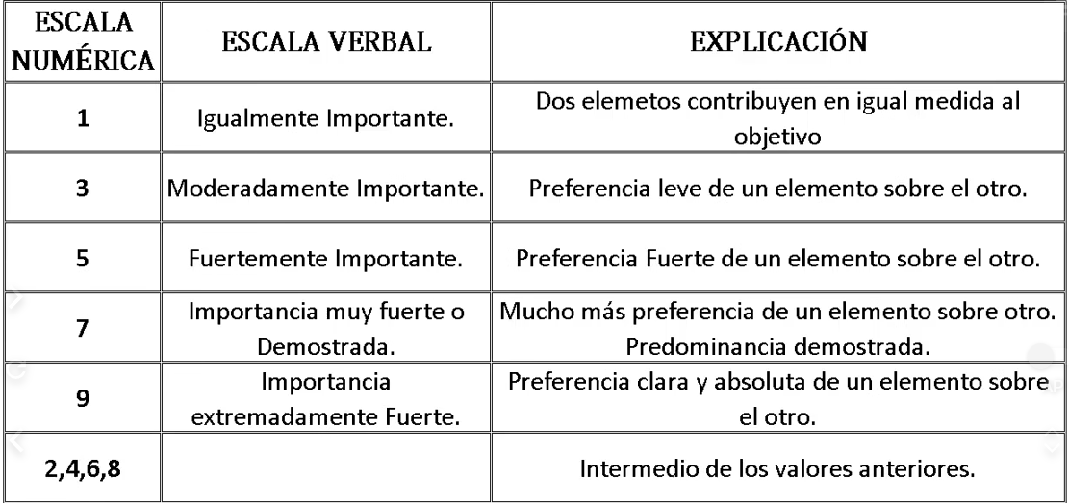
 |  |  |  |  |  |  |  |  |  |  |  |  |  |  |  |  |  |  |  |  |  |  |  |  |  | Criterios | Priorización
 |  |  |  |  |  |  |  |  |  |  |  |  |  |  |  |  |  |  |  |  |  |  |  |  |  | Costo de suscripción (COP) | 22%
 |  |  |  |  |  |  |  |  |  |  |  |  |  |  |  |  |  |  |  |  |  |  |  |  |  | Almacenamiento | 8%
 |  |  |  |  |  |  |  |  |  |  |  |  |  |  |  |  |  |  |  |  |  |  |  |  |  | Control de versiones | 13%
 |  |  |  |  |  |  |  |  |  |  |  |  |  |  |  |  |  |  |  |  |  |  |  |  |  | Seguridad y permisos | 13%
 |  |  |  |  |  |  |  |  |  |  |  |  |  |  |  |  |  |  |  |  |  |  |  |  |  | Asignación de metadatos | 7%
 |  |  |  |  |  |  |  |  |  |  |  |  |  |  |  |  |  |  |  |  |  |  |  |  |  | Trazabilidad y auditoría | 13%
 |  |  |  |  |  |  |  |  |  |  |  |  |  |  |  |  |  |  |  |  |  |  |  |  |  | Facilidad de integración | 5%
 |  |  |  |  |  |  |  |  |  |  |  |  |  |  |  |  |  |  |  |  |  |  |  |  |  | Facilidad de aprendizaje | 4%
 |  |  |  |  |  |  |  |  |  |  |  |  |  |  |  |  |  |  |  |  |  |  |  |  |  | Flexibilidad y personalización | 4%
 |  |  |  |  |  |  |  |  |  |  |  |  |  |  |  |  |  |  |  |  |  |  |  |  |  | Facilidad de colaboración | 6%
 |  |  |  |  |  |  |  |  |  |  |  |  |  |  |  |  |  |  |  |  |  |  |  |  |  | Escalabilidad del almacenamiento | 5%

Hoja3
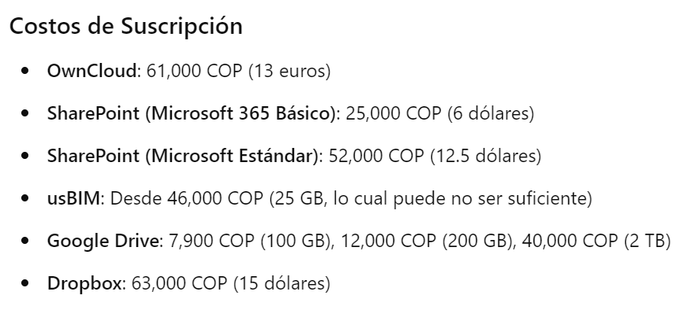
 | Criterio:Costo de suscripción
 | usBIM | Sharepoint Basico | Sharepoint Estandar | Owncloud | Google Drive | Dropbox
usBIM | 1.00 | 0.14 | 0.14 | 0.14 | 0.14 | 0.14
Sharepoint Basico | 7.00 | 1.00 | 3.00 | 6.00 | 2.00 | 4.00
Sharepoint Estandar | 7.00 | 0.33 | 1.00 | 5.00 | 0.25 | 3.00
Owncloud | 7.00 | 0.17 | 0.20 | 1.00 | 0.17 | 0.33
Google Drive | 7.00 | 0.50 | 4.00 | 6.00 | 1.00 | 6.00
Dropbox | 7.00 | 0.25 | 0.33 | 3.00 | 0.17 | 1.00
Total | 36.00 | 2.39 | 8.68 | 21.14 | 3.73 | 14.48
 | Matriz Normalizada |  |  |  |  |  | Vector promedio
 | 0.028 | 0.060 | 0.016 | 0.007 | 0.038 | 0.010 | 0.03
 | 0.194 | 0.418 | 0.346 | 0.284 | 0.537 | 0.276 | 0.34
 | 0.194 | 0.139 | 0.115 | 0.236 | 0.067 | 0.207 | 0.16
 | 0.194 | 0.070 | 0.023 | 0.047 | 0.045 | 0.023 | 0.07
 | 0.194 | 0.209 | 0.461 | 0.284 | 0.268 | 0.414 | 0.31
 | 0.194 | 0.104 | 0.038 | 0.142 | 0.045 | 0.069 | 0.10

 | Criterio:Almacenamiento
 | usBIM | Sharepoint Basico | Sharepoint Estandar | Owncloud | Google Drive | Dropbox
usBIM | 1.00 | 0.20 | 0.20 | 0.20 | 0.20 | 0.20
Sharepoint Basico | 5.00 | 1.00 | 1.00 | 1.00 | 0.33 | 0.20
Sharepoint Estandar | 5.00 | 1.00 | 1.00 | 1.00 | 0.33 | 0.20
Owncloud | 5.00 | 1.00 | 1.00 | 1.00 | 0.33 | 0.20
Google Drive | 5.00 | 3.00 | 3.00 | 3.00 | 1.00 | 0.33
Dropbox | 5.00 | 5.00 | 5.00 | 5.00 | 3.00 | 1.00
Total | 26.00 | 11.20 | 11.20 | 11.20 | 5.20 | 2.13
 | Matriz Normalizada |  |  |  |  |  | Vector promedio
 | 0.038 | 0.018 | 0.018 | 0.018 | 0.038 | 0.094 | 0.04
 | 0.192 | 0.089 | 0.089 | 0.089 | 0.064 | 0.094 | 0.10
 | 0.192 | 0.089 | 0.089 | 0.089 | 0.064 | 0.094 | 0.10
 | 0.192 | 0.089 | 0.089 | 0.089 | 0.064 | 0.094 | 0.10
 | 0.192 | 0.268 | 0.268 | 0.268 | 0.192 | 0.156 | 0.22
 | 0.192 | 0.446 | 0.446 | 0.446 | 0.577 | 0.469 | 0.43

 | Criterio:Control de versiones
 | usBIM | Sharepoint Basico | Sharepoint Estandar | Owncloud | Google Drive | Dropbox
usBIM | 1.00 | 1.00 | 1.00 | 4.00 | 1.00 | 3.00
Sharepoint Basico | 1.00 | 1.00 | 1.00 | 4.00 | 2.00 | 4.00
Sharepoint Estandar | 1.00 | 1.00 | 1.00 | 4.00 | 2.00 | 4.00
Owncloud | 0.25 | 0.25 | 0.25 | 1.00 | 0.25 | 1.00
Google Drive | 1.00 | 0.50 | 0.50 | 4.00 | 1.00 | 5.00
Dropbox | 0.33 | 0.25 | 0.25 | 1.00 | 0.20 | 1.00
Total | 4.58 | 4.00 | 4.00 | 18.00 | 6.45 | 18.00
 | Matriz Normalizada |  |  |  |  |  | Vector promedio
 | 0.218 | 0.250 | 0.250 | 0.222 | 0.155 | 0.167 | 0.21
 | 0.218 | 0.250 | 0.250 | 0.222 | 0.310 | 0.222 | 0.25
 | 0.218 | 0.250 | 0.250 | 0.222 | 0.310 | 0.222 | 0.25
 | 0.055 | 0.063 | 0.063 | 0.056 | 0.039 | 0.056 | 0.05
 | 0.218 | 0.125 | 0.125 | 0.222 | 0.155 | 0.278 | 0.19
 | 0.073 | 0.063 | 0.063 | 0.056 | 0.031 | 0.056 | 0.06

 | Criterio:Seguridad y permisos
 | usBIM | Sharepoint Basico | Sharepoint Estandar | Owncloud | Google Drive | Dropbox
usBIM | 1.00 | 5.00 | 5.00 | 5.00 | 5.00 | 6.00
Sharepoint Basico | 0.20 | 1.00 | 1.00 | 1.00 | 2.00 | 3.00
Sharepoint Estandar | 0.20 | 1.00 | 1.00 | 1.00 | 2.00 | 3.00
Owncloud | 0.20 | 1.00 | 1.00 | 1.00 | 2.00 | 3.00
Google Drive | 0.20 | 0.50 | 0.50 | 0.50 | 1.00 | 3.00
Dropbox | 0.17 | 0.33 | 0.33 | 0.33 | 0.33 | 1.00
Total | 1.97 | 8.83 | 8.83 | 8.83 | 12.33 | 19.00
 | Matriz Normalizada |  |  |  |  |  | Vector promedio
 | 0.508 | 0.566 | 0.566 | 0.566 | 0.405 | 0.316 | 0.49
 | 0.102 | 0.113 | 0.113 | 0.113 | 0.162 | 0.158 | 0.13
 | 0.102 | 0.113 | 0.113 | 0.113 | 0.162 | 0.158 | 0.13
 | 0.102 | 0.113 | 0.113 | 0.113 | 0.162 | 0.158 | 0.13
 | 0.102 | 0.057 | 0.057 | 0.057 | 0.081 | 0.158 | 0.09
 | 0.085 | 0.038 | 0.038 | 0.038 | 0.027 | 0.053 | 0.05

 | Criterio:Asignación de metadatos
 | usBIM | Sharepoint Basico | Sharepoint Estandar | Owncloud | Google Drive | Dropbox
usBIM | 1.00 | 0.14 | 0.14 | 0.17 | 0.33 | 0.20
Sharepoint Basico | 7.00 | 1.00 | 1.00 | 3.00 | 7.00 | 5.00
Sharepoint Estandar | 7.00 | 1.00 | 1.00 | 3.00 | 7.00 | 5.00
Owncloud | 6.00 | 0.33 | 0.33 | 1.00 | 5.00 | 3.00
Google Drive | 3.00 | 0.14 | 0.14 | 0.14 | 1.00 | 0.33
Dropbox | 5.00 | 0.20 | 0.20 | 0.33 | 3.00 | 1.00
Total | 29.00 | 2.82 | 2.82 | 7.64 | 23.33 | 14.53
 | Matriz Normalizada |  |  |  |  |  | Vector promedio
 | 0.034 | 0.051 | 0.051 | 0.022 | 0.014 | 0.014 | 0.03
 | 0.241 | 0.355 | 0.355 | 0.393 | 0.300 | 0.344 | 0.33
 | 0.241 | 0.355 | 0.355 | 0.393 | 0.300 | 0.344 | 0.33
 | 0.207 | 0.118 | 0.118 | 0.131 | 0.214 | 0.206 | 0.17
 | 0.103 | 0.051 | 0.051 | 0.019 | 0.043 | 0.023 | 0.05
 | 0.172 | 0.071 | 0.071 | 0.044 | 0.129 | 0.069 | 0.09

 | Criterio:Trazabilidad y Auditoría
 | usBIM | Sharepoint Basico | Sharepoint Estandar | Owncloud | Google Drive | Dropbox
usBIM | 1 | 0.2 | 0.2 | 0.5 | 0.25 | 0.33333333333
Sharepoint Basico | 5 | 1 | 1 | 5 | 3 | 2
Sharepoint Estandar | 5 | 1 | 1 | 5 | 3 | 2
Owncloud | 2 | 0.2 | 0.2 | 1 | 0.25 | 0.25
Google Drive | 4 | 0.33333333333 | 0.33333333333 | 4 | 1 | 5
Dropbox | 3 | 0.5 | 0.5 | 4 | 0.2 | 1
Total | 20.00 | 3.23 | 3.23 | 19.50 | 7.70 | 10.58
 | Matriz Normalizada |  |  |  |  |  | Vector promedio
 | 0.050 | 0.062 | 0.062 | 0.026 | 0.032 | 0.031 | 0.04
 | 0.250 | 0.309 | 0.309 | 0.256 | 0.390 | 0.189 | 0.28
 | 0.250 | 0.309 | 0.309 | 0.256 | 0.390 | 0.189 | 0.28
 | 0.100 | 0.062 | 0.062 | 0.051 | 0.032 | 0.024 | 0.06
 | 0.200 | 0.103 | 0.103 | 0.205 | 0.130 | 0.472 | 0.20
 | 0.150 | 0.155 | 0.155 | 0.205 | 0.026 | 0.094 | 0.13

 | Criterio:Facilidad de integración
 | usBIM | Sharepoint Basico | Sharepoint Estandar | Owncloud | Google Drive | Dropbox
usBIM | 1.00 | 0.50 | 0.50 | 5.00 | 3.00 | 4.00
Sharepoint Basico | 2.00 | 1.00 | 1.00 | 6.00 | 4.00 | 5.00
Sharepoint Estandar | 2.00 | 1.00 | 1.00 | 6.00 | 4.00 | 5.00
Owncloud | 0.20 | 0.17 | 0.17 | 1.00 | 4.00 | 0.33
Google Drive | 0.33 | 0.25 | 0.25 | 2.00 | 1.00 | 3.00
Dropbox | 0.25 | 0.20 | 0.20 | 3.00 | 0.33 | 1.00
Total | 5.78 | 3.12 | 3.12 | 23.00 | 16.33 | 18.33
 | Matriz Normalizada |  |  |  |  |  | Vector promedio
 | 0.173 | 0.160 | 0.160 | 0.217 | 0.184 | 0.218 | 0.19
 | 0.346 | 0.321 | 0.321 | 0.261 | 0.245 | 0.273 | 0.29
 | 0.346 | 0.321 | 0.321 | 0.261 | 0.245 | 0.273 | 0.29
 | 0.035 | 0.053 | 0.053 | 0.043 | 0.245 | 0.018 | 0.07
 | 0.058 | 0.080 | 0.080 | 0.087 | 0.061 | 0.164 | 0.09
 | 0.043 | 0.064 | 0.064 | 0.130 | 0.020 | 0.055 | 0.06

 | Criterio:Facilidad de Aprendizaje
 | usBIM | Sharepoint Basico | Sharepoint Estandar | Owncloud | Google Drive | Dropbox
usBIM | 1.00 | 0.20 | 0.20 | 2.00 | 0.14 | 0.25
Sharepoint Basico | 5.00 | 1.00 | 1.00 | 5.00 | 0.50 | 3.00
Sharepoint Estandar | 5.00 | 1.00 | 1.00 | 5.00 | 0.50 | 3.00
Owncloud | 4.00 | 0.20 | 0.20 | 1.00 | 0.14 | 0.20
Google Drive | 7.00 | 2.00 | 2.00 | 7.00 | 1.00 | 7.00
Dropbox | 4.00 | 0.33 | 0.33 | 5.00 | 0.14 | 1.00
Total | 26.00 | 4.73 | 4.73 | 25.00 | 2.43 | 14.45
 | Matriz Normalizada |  |  |  |  |  | Vector promedio
 | 0.038 | 0.042 | 0.042 | 0.080 | 0.059 | 0.017 | 0.05
 | 0.192 | 0.211 | 0.211 | 0.200 | 0.206 | 0.208 | 0.20
 | 0.192 | 0.211 | 0.211 | 0.200 | 0.206 | 0.208 | 0.20
 | 0.154 | 0.042 | 0.042 | 0.040 | 0.059 | 0.014 | 0.06
 | 0.269 | 0.423 | 0.423 | 0.280 | 0.412 | 0.484 | 0.38
 | 0.154 | 0.070 | 0.070 | 0.200 | 0.059 | 0.069 | 0.10

 | Criterio:Flexibilidad y personalización
 | usBIM | Sharepoint Basico | Sharepoint Estandar | Owncloud | Google Drive | Dropbox
usBIM | 1.00 | 0.20 | 0.20 | 0.33 | 3.00 | 5.00
Sharepoint Basico | 5.00 | 1.00 | 1.00 | 3.00 | 7.00 | 7.00
Sharepoint Estandar | 5.00 | 1.00 | 1.00 | 3.00 | 7.00 | 7.00
Owncloud | 3.00 | 0.33 | 0.33 | 1.00 | 5.00 | 6.00
Google Drive | 0.33 | 0.14 | 0.14 | 0.20 | 1.00 | 3.00
Dropbox | 0.20 | 0.14 | 0.14 | 0.17 | 0.33 | 1.00
Total | 14.53 | 2.82 | 2.82 | 7.70 | 23.33 | 29.00
 | Matriz Normalizada |  |  |  |  |  | Vector promedio
 | 0.069 | 0.071 | 0.071 | 0.043 | 0.129 | 0.172 | 0.09
 | 0.344 | 0.355 | 0.355 | 0.390 | 0.300 | 0.241 | 0.33
 | 0.344 | 0.355 | 0.355 | 0.390 | 0.300 | 0.241 | 0.33
 | 0.206 | 0.118 | 0.118 | 0.130 | 0.214 | 0.207 | 0.17
 | 0.023 | 0.051 | 0.051 | 0.026 | 0.043 | 0.103 | 0.05
 | 0.014 | 0.051 | 0.051 | 0.022 | 0.014 | 0.034 | 0.03

 | Criterio:Facilidad de colaboración
 | usBIM | Sharepoint Basico | Sharepoint Estandar | Owncloud | Google Drive | Dropbox
usBIM | 1.00 | 0.50 | 0.33 | 1.00 | 0.25 | 0.50
Sharepoint Basico | 2.00 | 1.00 | 0.50 | 3.00 | 0.50 | 2.00
Sharepoint Estandar | 3.00 | 2.00 | 1.00 | 4.00 | 0.33 | 3.00
Owncloud | 1.00 | 0.33 | 0.25 | 1.00 | 0.25 | 0.50
Google Drive | 4.00 | 2.00 | 3.00 | 4.00 | 1.00 | 3.00
Dropbox | 2.00 | 0.50 | 0.33 | 2.00 | 0.33 | 1.00
Total | 13.00 | 6.33 | 5.42 | 15.00 | 2.67 | 10.00
 | Matriz Normalizada |  |  |  |  |  | Vector promedio
 | 0.077 | 0.079 | 0.062 | 0.067 | 0.094 | 0.050 | 0.07
 | 0.154 | 0.158 | 0.092 | 0.200 | 0.188 | 0.200 | 0.17
 | 0.231 | 0.316 | 0.185 | 0.267 | 0.125 | 0.300 | 0.24
 | 0.077 | 0.053 | 0.046 | 0.067 | 0.094 | 0.050 | 0.06
 | 0.308 | 0.316 | 0.554 | 0.267 | 0.375 | 0.300 | 0.35
 | 0.154 | 0.079 | 0.062 | 0.133 | 0.125 | 0.100 | 0.11

 | Criterio:Escabilidad de almacenamiento
 | usBIM | Sharepoint Basico | Sharepoint Estandar | Owncloud | Google Drive | Dropbox
usBIM | 1.00 | 0.33 | 0.33 | 0.33 | 0.25 | 0.20
Sharepoint Basico | 3.00 | 1.00 | 1.00 | 1.00 | 0.33 | 0.25
Sharepoint Estandar | 3.00 | 1.00 | 1.00 | 1.00 | 0.33 | 0.25
Owncloud | 3.00 | 1.00 | 1.00 | 1.00 | 0.33 | 0.25
Google Drive | 4.00 | 3.00 | 3.00 | 3.00 | 1.00 | 0.50
Dropbox | 5.00 | 4.00 | 4.00 | 4.00 | 2.00 | 1.00
Total | 19.00 | 10.33 | 10.33 | 10.33 | 4.25 | 2.45
 | Matriz Normalizada |  |  |  |  |  | Vector promedio
 | 0.053 | 0.032 | 0.032 | 0.032 | 0.059 | 0.082 | 0.05
 | 0.158 | 0.097 | 0.097 | 0.097 | 0.078 | 0.102 | 0.10
 | 0.158 | 0.097 | 0.097 | 0.097 | 0.078 | 0.102 | 0.10
 | 0.158 | 0.097 | 0.097 | 0.097 | 0.078 | 0.102 | 0.10
 | 0.211 | 0.290 | 0.290 | 0.290 | 0.235 | 0.204 | 0.25
 | 0.263 | 0.387 | 0.387 | 0.387 | 0.471 | 0.408 | 0.38

